Sheet1
하나디자인 하버드 다이어리
STI : 02 6673 4900 , Fax : 02 6406 6543
배송주소:
제품명 | 하나디자인 하버드 다이어리
이미지 | 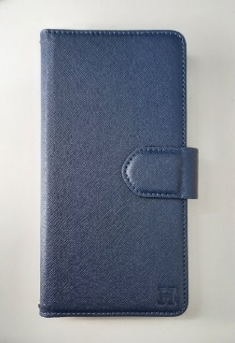 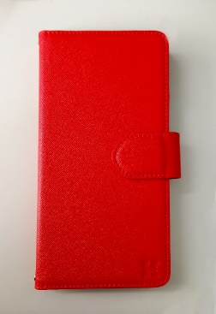 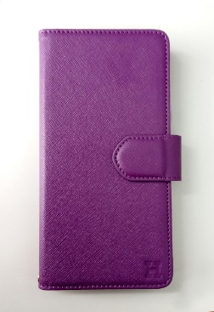 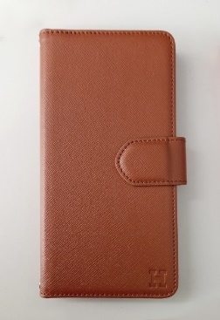 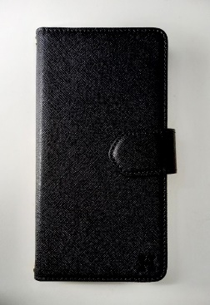 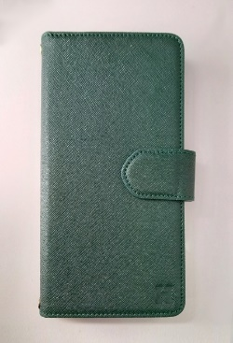
기종/색상 | 블랙 | 네이비 | 브라운 | 레드 | 그린 | 퍼플
갤럭시S10 5G(G977) | X |  | X
갤럭시S21(G991)
갤럭시S21플러스(G996)
갤럭시S21울트라(G998)
갤럭시S22(S901)
갤럭시S22플러스(S906)
갤럭시S22울트라(S908)
갤럭시S23(S911)
갤럭시S23플러스(S916)
갤럭시S23울트라(S918)
갤럭시S24(S921)
갤럭시S24플러스(S926)
갤럭시S24울트라(S928)
갤럭시노트9(N960)
갤럭시노트20(N981)
갤럭시노트20울트라(N986)
갤럭시A13(A135)
갤럭시A22(A226) 갤럭시와이드5(E426)
갤럭시A32 LTE(A325)
갤럭시A32 5G(A326)
갤럭시A42(A426)
갤럭시A52(A526/A528-호환)
갤럭시A82(A826)
갤럭시A23(A235)
갤럭시A53(A536)
갤럭시A34(A346)
갤럭시M33(M336)
갤럭시M33(M336)
갤럭시 XCOVER-5(G525)

